일러두기
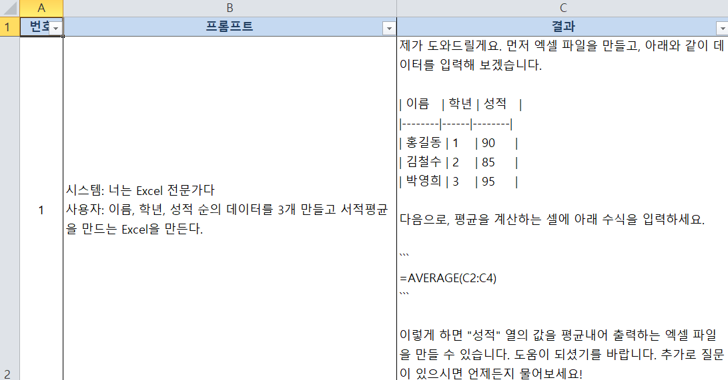
목적: |  | "ChatGPT를 활용한 자동화 프롬프트" 만들기
구성:
 |  | 0. 프롬프트 기초설명
 |  | 1. 자동화 프롬프트 유형 1 - 매뉴얼 형식
 |  | 2. 자동화 프롬프트 유형 2 - JSON 형식
 |  | 3. 자동화 프롬프트 유형 3 - Markdown 형식
 |  | 4. 프롬프트 실습(Open API 테스트)

설명: |  | 1. 프롬프트의 근본을 이해하고:
 |  |  | 생성 AI를 통해 자동화를 구축하는 방법을
 |  |  | Open AI의 Open API를 통해서 테스트 해본다.

 |  | 2. Open API를 사용하는 이유:
 |  |  | 기획자가 프롬프트를 만들면
 |  |  | 해당 프롬프트를 개발자들에게 전달하고
 |  |  | 프로그램(앱, 웹)을 만들게 할 수 있다.
 |  |  |  | API로 테스트 한 결과이므로
 |  |  |  | 개발자는 그 내용을 근거로
 |  |  |  | 개발할 수 있다.

 | 프롬프트 테스트 사용법

 | 1. 상단메뉴 추가기능에서 -> ChatGpt API 테스트 선택

 | 2. API Key 설정은 "파일이 열릴 때마다 1번은 반드시 실행" 필요
 |  | Key를 저장할 경우, 파일복사로 인한 유출가능성 있음. 그것을 사전방지하기 위함

 | 3. 프롬프트 실행을 눌러 테스트 가능
 |  | System Prompt는 행동법칙을 저장하고
 |  | User Prompt는 요구사항을 정의한다
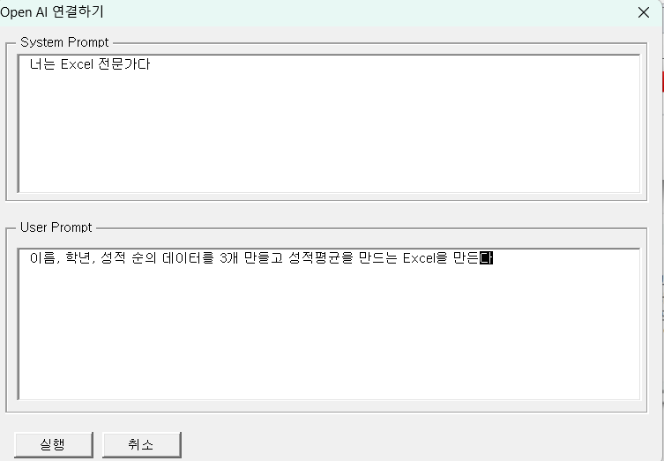

 |  | 필요에 따라 한 곳에서 기술해도 된다. 단지, LLM(Large Language Model)에서
 |  | 분석하기 좋게 구분하기 위해 구분했을 뿐이다.
 |  | 구분이 명확할 수록 구문분석 확률이 높아진다.

 |  | 프롬프트를 정의 후, 실행을 누르면 "OpenAI API 테스트" 시트에서 결과화면을 볼 수 있다.

0.프롬프트 기초설명
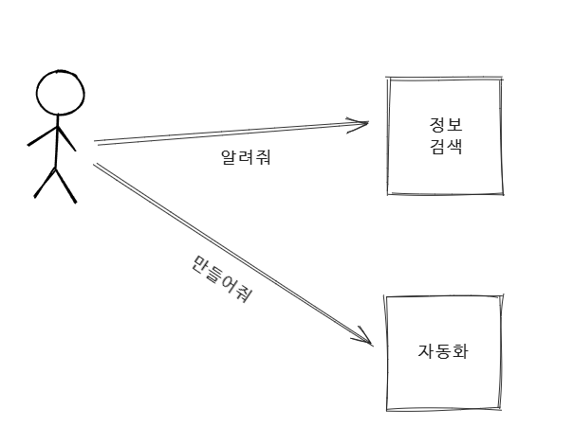
1. 프롬프트는 2가지 목적으로 사용한다.

일반적으로 프롬프트는 아래와 같이 2가지 목적으로 사용한다.

1. 검색
2. 자동화

검색의 경우, 대화(interaction)을 통해 원하는 정보를 얻고자 할 때 유용하다.
그리고 대부분의 많은 사람들이 검색의 목적으로 프롬프트를 사용한다.
그런 이유로 맥락있는 대화와 해당분야에 문해력을 가진 사람이라면
"만족도 높은 결과물"을 얻을 수 있다.

반면, 프롬프트로 자동화(=프로그래밍)를 목적으로 한다면

■ 컴퓨팅 사고력
■ 구조화된 프롬프트
■ 소프트웨어와 연계
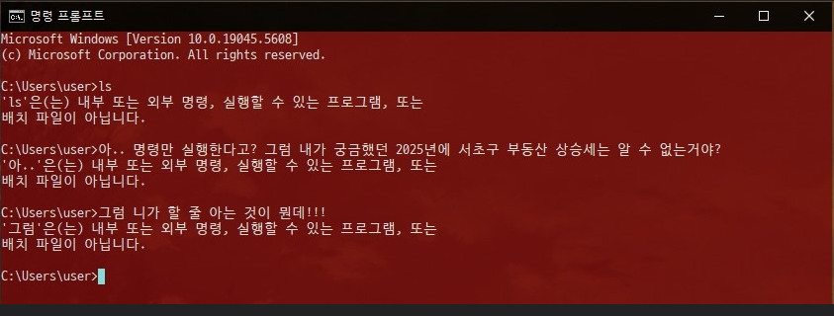
를 하지않으면 최소한의 성과도 얻을 수 없게된다.

2. 프롬프트는 명령이다.

자동화 입장에서 프롬프트는 대화가 아닌 프로그래밍이다.

■ 대화 (X)
■ 명령 (O)

자동화의 프롬프트는 명세서가 되어야 한다.
최초의 프롬프트가 "법칙"을 만들어야 한다.
그 이후에 입력되는 프롬프트는 첫 번째 입력의 법칙으로 | 윈도우의 도스창이 "프롬프트"일까? 그것은 프롬프트가 대화가 아닌
해석되고 반응하게 된다. | 명령을 하는 것이기 때문이다.

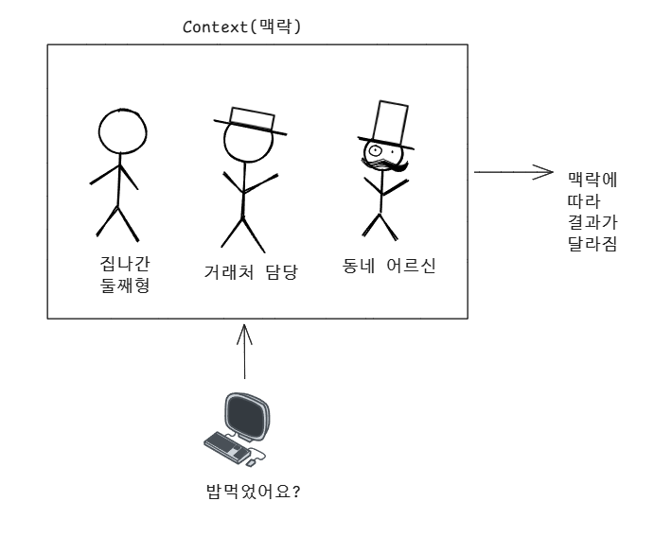
3. 프롬프트는 맥락이 중요하다.

프롬프트는 맥락에 따라 분석하며 반응한다.

맥락이 모호할 수록 "잘못된 정보"를 생산할 가능성이
높아지게 된다.

■ 맥락은 대화(프롬프트)를 통해 만들어진다.
■ 처음대화에서 "맥락을 한 번에 정의"하는 것이 좋다.
■ 맥락은 배경지식(상황, 상태)이다.

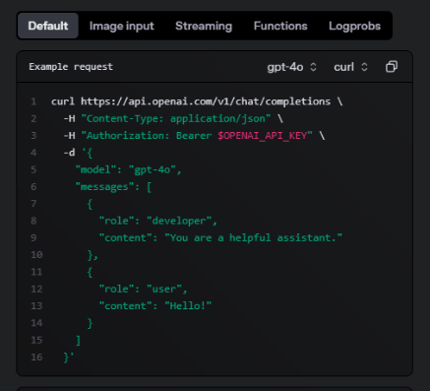

4. 프롬프트는 시스템을 만들어야 한다.

프롬프트는 시스템과 사용자로 역할을 구분해야 한다.

시스템 프롬프트 : 입력받는 모든 요구사항(프롬프트)의 법칙을 정한다.
유저 프롬프트: 법칙 안에서 원하는 기능을 요청한다.

Open AI에서 제공하는 API 예제에서도
role을 정의한다.자동화를 구현하기 위해서는 role을 "제공자"와 "사용자"로
분리한 후, 시스템의 구조를 만드는 것이 좋다.

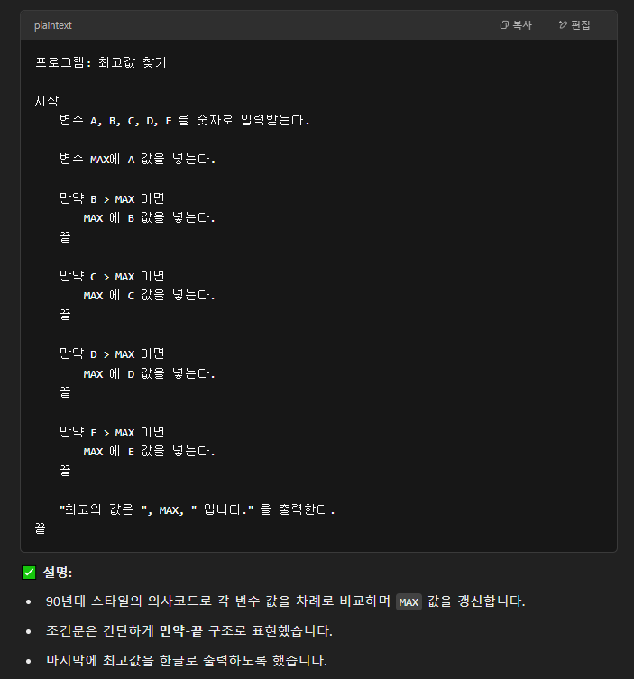
5 . 프롬프트는 엔지니어링(프로그래밍)이다.

생성 AI로 자동화(프로그래밍화)를 만들고자 한다면 엔지니어링 사고방식이 필요하다.
자동화는 대화가 아닌 "기술명세서"를 프롬프트로 만들어야 하기 때문이다.
그런 점에서 인간의 언어와 기계의 언어(프로그래밍 언어)를 구분하지 말아야 한다.
핵심은 "맥락" 기반의 "기능명세서"이다.

■ 정형화된 문서
■ 의사코드(문장이 아닌 논리설명)
■ 프로그래밍 언어(또는 형식)

중에서 가장 맥락적으로 완벽한 것이 유리한 결과를 만들어낸다.
결과적으로 프로그래밍 언어를 사용할 수록
모호한 인간의 언어를 사용할 때보다 높은 완성도를 보여준다.

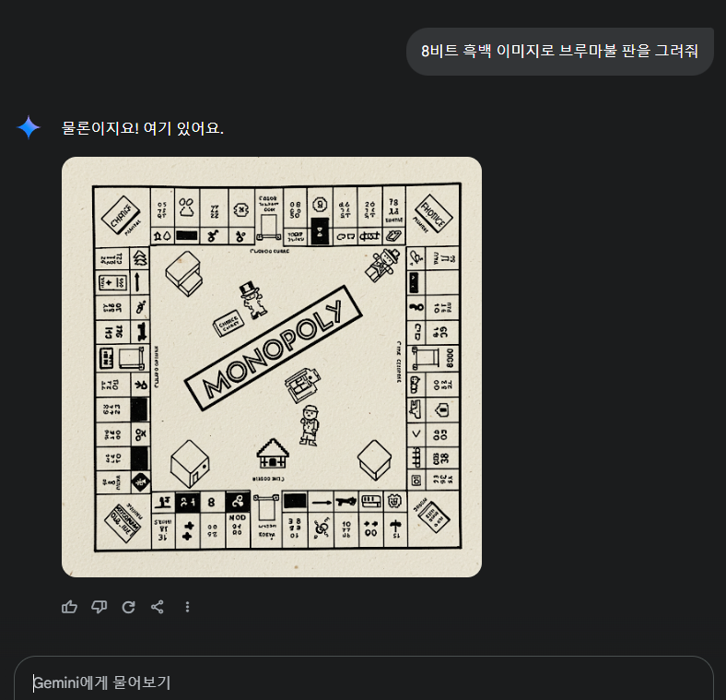
6 . 프롬프트로 해결되지 않는다(생성 AI는 확률 AI)

생성 AI는 확률 AI이다.
1 +1 이 2가 아닐 수도 있다.

요청하면 가장 근사한 것들 중 하나를 선택하는 것이 생성 AI이다.
완벽한 자동화는 "프로그래밍"에서나 가능하다.

■ 생성 AI의 결과는 에이전트(ex: ChatGPT) 랜덤수치(=대충 여기서 골라봐)에 따라 달라진다
■ 맥락이 길어지면 잘못된 결과를 생성 하기도 한다(용량의 한계)
■ 학습의 내용, 모델(심지어 버전)에 따라 전혀다른 결과를 만든다
■ 인간의 요구(프롬프트)가 맥락상 완벽하지 않음

 |  | 모노폴리와 브루마블은 다른 게임

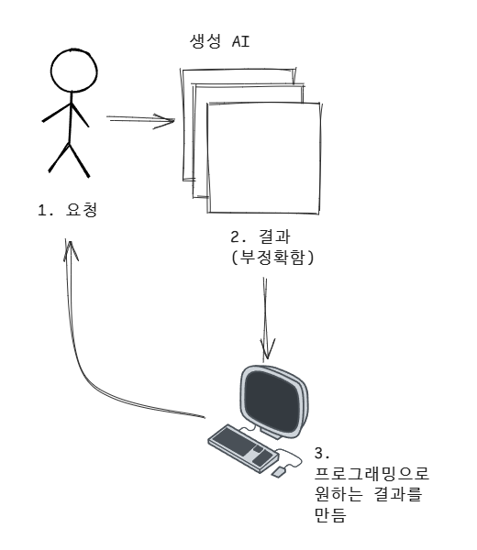
7 . 그럼에도 사용하는 이유

완벽하지 않을 뿐, 불필요한 것이 아니다.
활용법만 터득하면 최고의 도구가 된다.

■ 업무효율향상 : AI를 활용하면 이전과는 비교할 수 없는 생산성을 가지게 된다.
■ 복잡한 문제해결: 내 수준으로 해결못하는 방법을 제시한다.
■ 나에게 특화된 정보: 대화(세션)의 정보를 통해 나에게 맞는 방법을 제시한다.

대화를 잘하면 위의 3개의 장점을 얻을 수 있다.

이것이 AI 에이전트(프로그램)를 만들어야 하는 이유이다.

8 . 프롬프트 구성

[완벽한 방법은 없다]. 다양한 프롬프트 작성 기법들이 제시되고 있다.
[방향은 존재한다]. 근거를 기반으로 할 일을 제시한다.
[간결] 문장이 아닌 명령으로 단순화는 필수이다(형용사, 감성 표현 글은 삭제필수).

■ 맥락: 지금의 대화들이 어떤 상황에서 이루어지는 것인지 정의
■ 법칙: 요구에 대한 판단근거 및 방법을 제시
■ 요구 및 결과: 맥락과 법칙을 근거로 요구를 분석하고 결과를 도출하는 예를 제시

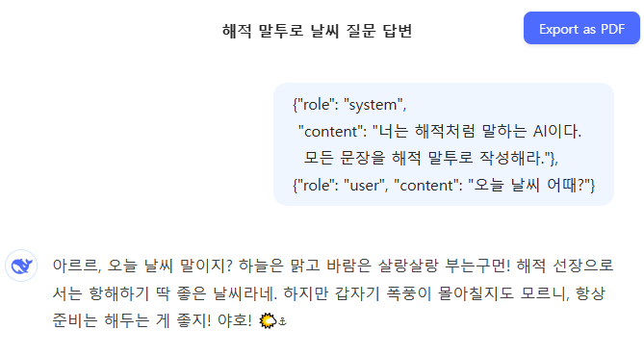
9 . 프롬프트의 다양한 문법

개발자 입장에서 API 개발을 하다보면 알게되는 것 - 프롬프트의 매뉴얼화.

[역할정의] Role을 시스템과 유저로 정리하여 기술한다(API 문서내용).
[의사코드] 수학적, 논리적 방법을 활용. 오류율 낮춤.
[프로그래밍 문법] JSON 및 소스코드를 프롬프트로 활용하면 월등한 결과를 얻을 수 있다.

그리고 마크다운 문법도 많이 사용하게 된다. 명세서와 같은 구조에서 많이 사용하기 때문이다.

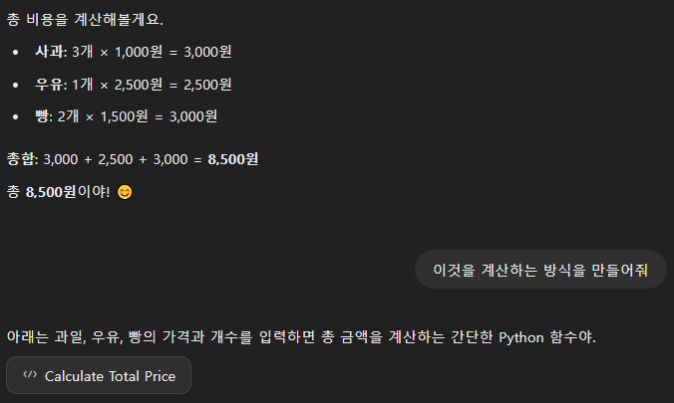
10. 결국은 컴퓨팅 사고력

AI 에이전트를 개발하다보면 알게되는 것 - 프로그래머의 사고방식이 필요함
"AI 에이전트 = 프롬프트 + 프로그래밍"이므로 논리적 코딩 능력이 필수임

■ 프로그래밍 사고방식으로 프롬프트 만들기
■ 생성 AI의 장점: 한글로 (의사코드)로 만들어도 소스코드로 변환 가능
■ 결국은 "프롬프트 작성자가 개발자와 같은 역할"을 하는 것

2.자동화 프롬프트 - JSON
JSON 프롬프트
목적 | API 문서에서 제시한 방식. JSON 글쓰기 - Role을 System과 User로 분리 - JSON 형식으로 프롬프트 전송

사용법 | 직접 JSON 수정하는 방법 ▪ [{"role": "system", "content": "[이곳에 시스템 법칙을 입력]"}, ▪ {"role": "user", "content": "[이곳에 간단한 시스템 활용 입력]"}]
 | 생성 AI를 활용하여 변환하는 방법 [role은 시스템] content: 시스템 프롬프트 기술 [role은 user] 사용자 프롬프트 기술 위의 것을 json으로 변환해줘
 | 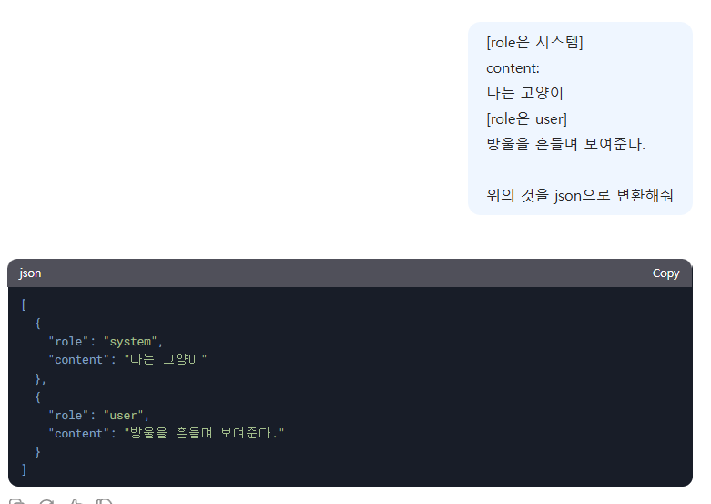
예제번호 | 1
목적 | Open AI가 사용한 json 형식으로 프롬프트 작성
System 프롬프트 | [{"role": "system", "content": "너는 해적처럼 말하는 AI이다. 모든 문장을 해적 말투로 작성해라."}, {"role": "user", "content": "오늘 날씨 어때?"}]
실행링크 | https://g.co/gemini/share/5b833d43fb49
예제번호 | 2
목적 | 간략히 작성한 json 형식
System 프롬프트 | { "system_prompt": "당신은 데이터 분석 전문가입니다. 사용자가 제공한 데이터의 요약, 정리 및 통찰을 제공합니다. 출력은 간결하고 명확하며, 통계적 요약과 함께 이상값, 패턴 및 통찰을 포함해야 합니다.", "user_prompt": "다음은 판매 데이터입니다: \n\n\ 제품: A, B, C, D\n\ 매출: 120, 95, 143, 87\n\ 이익: 30, 25, 50, 20\n\ \n\ 1. 각 제품의 매출 대비 이익 비율을 계산하고 높은 순으로 정렬하세요.\n\ 2. 총 매출과 총 이익을 구하고 이익률을 계산하세요.\n\ 3. 이상값이나 특이한 패턴이 있으면 설명하세요." }
실행링크 | https://g.co/gemini/share/9cf13242b6e9
예제번호 | 3
목적 | 간략히 작성한 json 형식
System 프롬프트 | { "system_prompt": "당신은 수학 전문가입니다. 사용자가 입력한 2차 방정식을 풀이하고, 근의 공식을 사용하여 해를 구합니다. 풀이 과정, 판별식, 해의 개수를 포함하여 상세히 설명하세요. 단, 사용자가 입력한 방정식이 2차 방정식 형태가 아니면 '방정식을 입력하세요.'라고 응답하세요.", "user_prompt": "2x^2 + 3x - 5 = 0" }
실행링크 | https://g.co/gemini/share/ff4718599d8c

